IF_IFS
Lưu ý:
- 1 lần mua hàng của khách hàng <--> 1 Hóa đơn
- 1 lượt mua hàng trên 1 mặt hàng <--> 1 dòng trong bảng
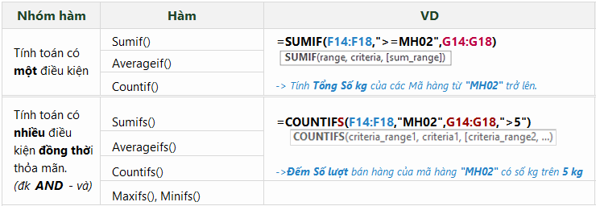
NHẬT KÝ BÁN HÀNG NĂM 2018
Hóa đơn | Ngày | Khách hàng | Tên hàng | Số lượng | Đơn giá | Thành tiền
HD101 | 2018-08-02 | Lê Thanh Nga | Galaxy S9 | 15 | 20,990,000 | 314,850,000
HD101 | 2018-08-02 | Lê Thanh Nga | Galaxy Tab A10 | 20 | 10,490,000 | 209,800,000
HD102 | 2018-08-19 | Trần An Bình | Galaxy S9 | 18 | 20,990,000 | 377,820,000
HD103 | 2018-09-02 | Trần An Bình | Galaxy Tab A10 | 10 | 10,490,000 | 104,900,000
HD103 | 2018-09-02 | Trần An Bình | Galaxy Note 9 | 16 | 23,490,000 | 375,840,000

1. Tính Thành tiền trung bình của mặt hàng Galaxy S9 |  |  |  |  |  | 346,335,000 | Gợi ý: yêu cầu tính trung bình chỉ có 1 điều kiện (mặt hàng Galaxy S9) -> AVERAGEIF

2. Tính tổng Số lượng bán của mặt hàng Galaxy S9 |  |  |  |  |  | 33 | Gợi ý: yêu cầu tính tổng chỉ có 1 điều kiện (mặt hàng Galaxy S9) -> SUMIF

3. Đếm số lượt bán mặt hàng Galaxy S9 |  |  |  |  |  | 2 | Gợi ý: yêu cầu đếm chỉ có 1 điều kiện (mặt hàng Galaxy S9) -> COUNTIF

4. Tính tổng số lượt bán mặt hàng Galaxy Tab A10 |  |  |  |  |  | 2 | Gợi ý: 1 lượt mua là 1 dòng trong bảng dữ liệu -> dùng ĐẾM chỉ có 1 điều kiện (mặt hàng Galaxy Tab A10) -> COUNTIF

5. Cho biết Thành tiền lớn nhất của mặt hàng Galaxy Tab A10 có số lượng bán lớn hơn 15 |  |  |  |  |  | 209,800,000 | Gợi ý: yêu cầu tính lớn nhất có 2 điều kiện đồng thời (Galaxy Tab A10 có số lượng bán lớn hơn 15) -> MAXIFS
 |  |  |  |  |  | 209800000
6. Tính tổng Thành tiền của mặt hàng Galaxy Note 9 được bán từ ngày 01/09/2018 đến 30/09/2018 |  |  |  |  |  | 375,840,000 | Gợi ý: yêu cầu tính tổng có 3 điều kiện đồng thời (mặt hàng Galaxy Note 9 được bán từ ngày 01/09/2018 đến 30/09/2018) -> SUMIFS
Chú ý: điều kiện liên quan đến ngày cần chỉnh Vùng (Region) của máy tính về English (United State) và gõ dữ liệu dạng tháng/ngày/năm

7. Tính Thành tiền trung bình của mặt hàng Galaxy S9 được bán trong tháng 08/2018 |  |  |  |  |  | 346,335,000 | Gợi ý: yêu cầu tính trung bình có 3 điều kiện đồng thời (mặt hàng Galaxy S9 được bán từ ngày 01/08/2018 đến 31/08/2018) -> AVERAGEIFS
Chú ý: điều kiện liên quan đến ngày cần chỉnh Vùng (Region) của máy tính về English (United State) và gõ dữ liệu dạng tháng/ngày/năm

8. Tạo bảng báo cáo dưới đây (chỉ nhập hàm cho dòng đầu, các dòng sau copy công thức):
 | 8.1. Điền số lần bán theo tên hàng tương ứng vào bảng dưới
 |  |  | Báo cáo:
 |  |  | Tên hàng | Số lần bán | Tổng thành tiền | Gợi ý:
 |  |  | Galaxy S9 | 2 | 692,670,000 | - Yêu cầu tính Số lần có 1 điều kiện (mặt hàng xxxxx) -> COUNTIF
 |  |  | Galaxy Tab A10 | 2 | 314,700,000 | - Tham số Range: sử dụng địa chỉ tuyệt đối để khi sao chép công thức vùng này sẽ không thay đổi
 |  |  | Galaxy Note 9 | 1 | 375,840,000 | -Tham số Criteria: sử dụng địa chỉ của ô chứa giá trị tương ứng của mặt hàng đang tính toán
 |  |  |  |  |  | - Ví dụ: COUNTIF($D$3:$D$7,D29)
 | 8.2. Sửa lại công thức tính Tổng thành tiền trong bảng báo cáo trên
 | Gợi ý:
 | - Tham số Range và Sum_range: sử dụng địa chỉ tuyệt đối để khi sao chép công thức vùng này sẽ không thay đổi
 | -Tham số Criteria: sử dụng địa chỉ của ô chứa giá trị tương ứng của mặt hàng đang tính toán

